JSF
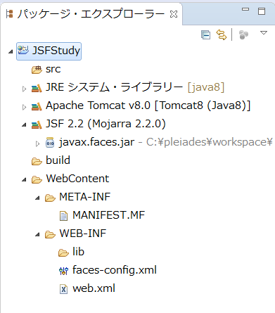
1 | Eclipse起動

2 | ファイル-新規-その他を選択するとウィザードが起動する。

3 | Web-動的Webプロジェクトを選択して、次へボタンをクリックする。

4 | 新規動的Webプロジェクトの設定画面が開くので、構成の変更ボタンをクリックする。
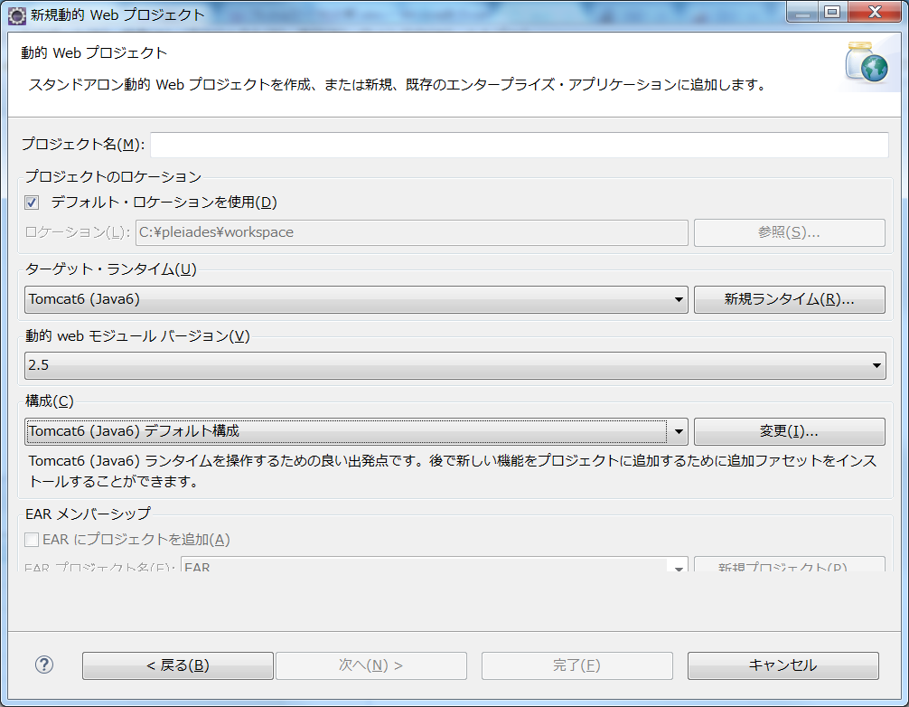

 |  | 参 | 動的Webモジュールバージョンは、JSFを使用するならば
 |  |  | 2.5以上が必要になる。

3 | プロジェクト・ファセット画面が立ち上がるので、JavaServer Facesにチェックを入れる。
 | 必要ならば、ランタイムのTomcatのバージョンも上げる。

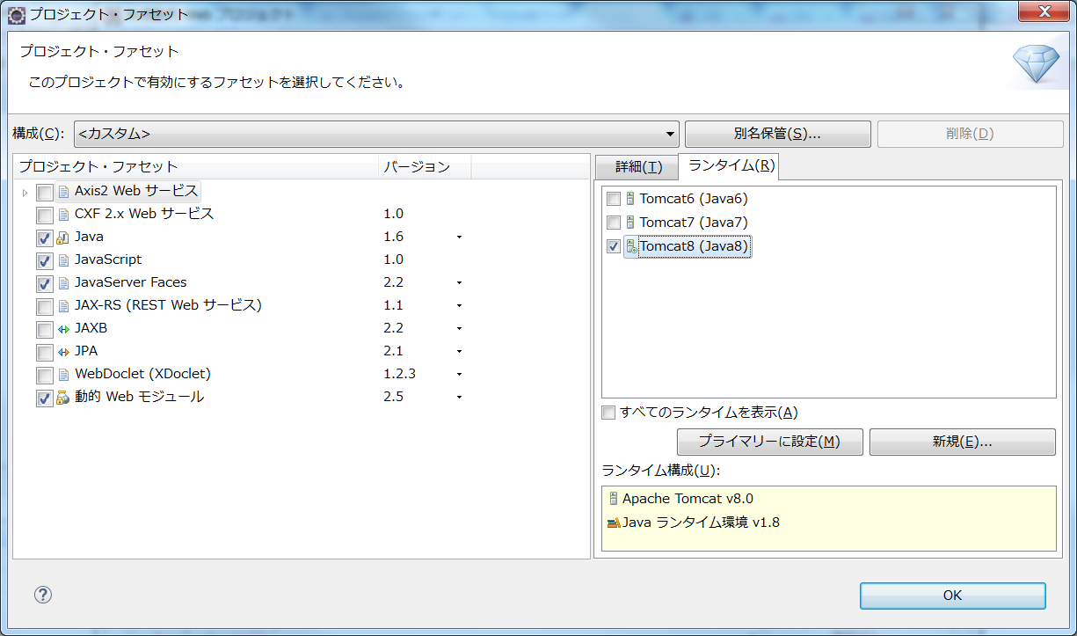

4 | 以下の内容を入力し、次へボタンをクリックする。

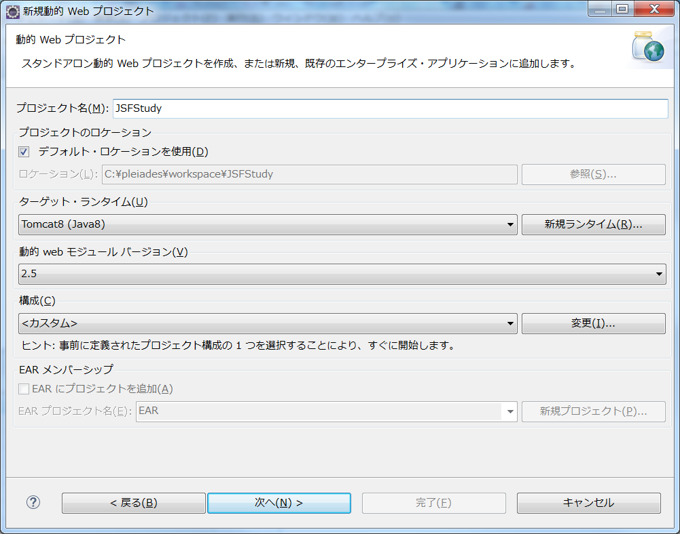

5 | 次へボタンをクリックする。

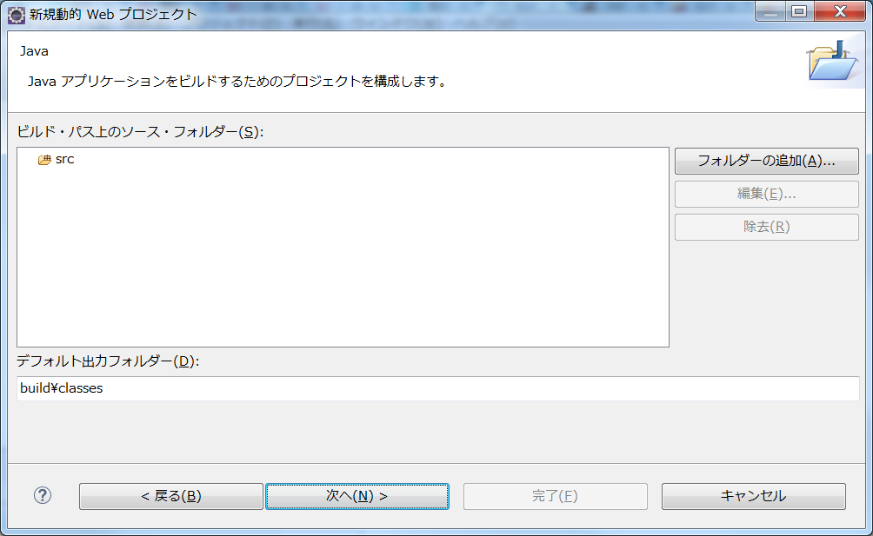

6 | 次へボタンをクリックする。

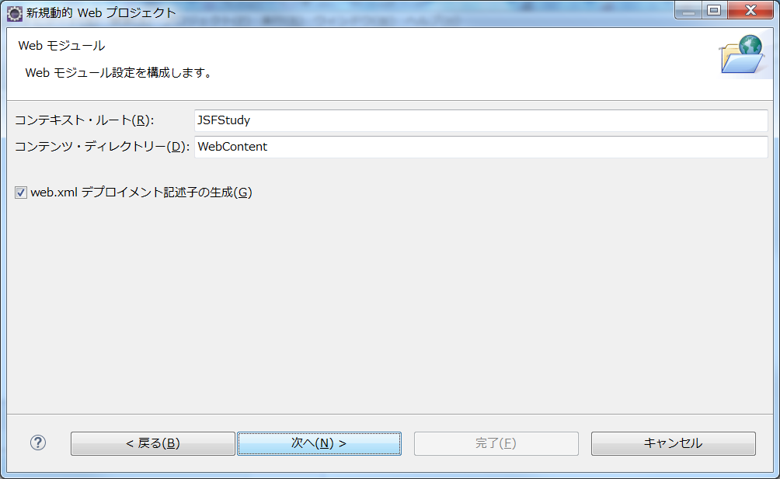

7 | JSFライブラリを含める必要があるため、ダウンロードボタンをクリックする。

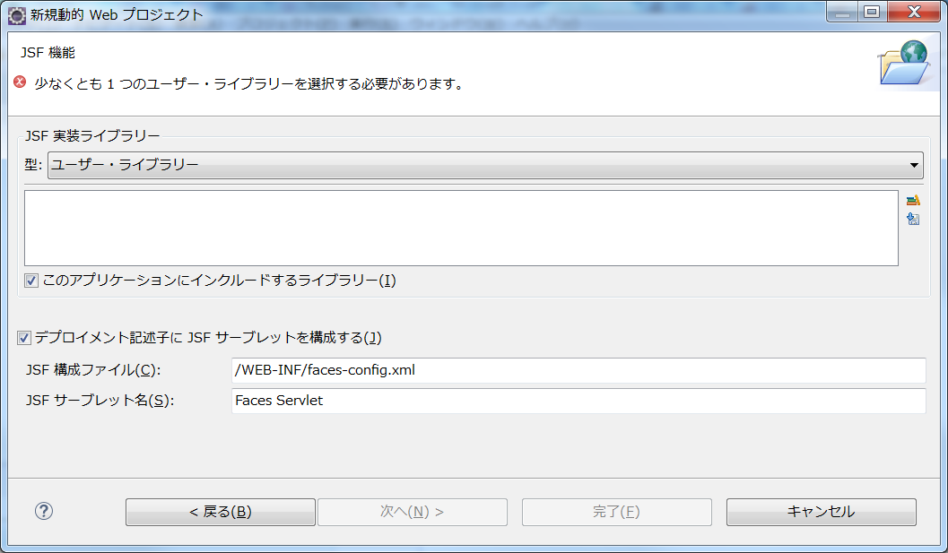

8 | JSFライブラリを選択して、次へをクリックする。

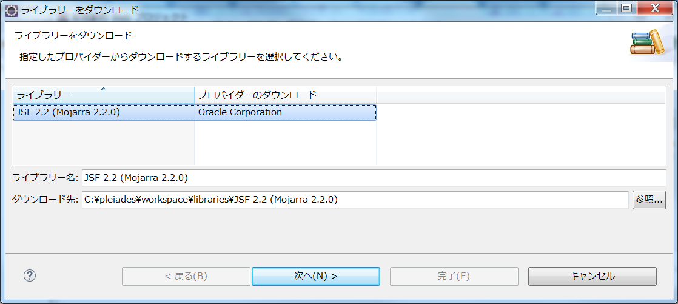

9 | ライセンス画面が表示されるので、チェックをして完了をクリックする。

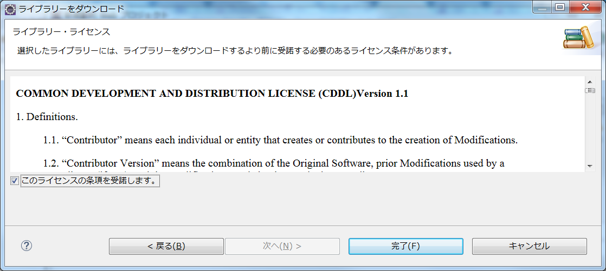

10 | ユーザライブラリにJSFが含まれたので、完了をクリックする。

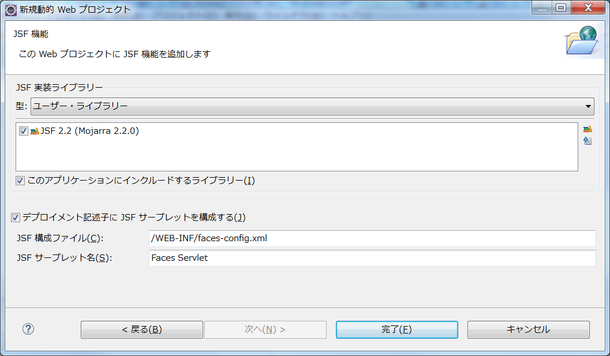

11 | 以下の構成のプロジェクトが作成される。

JSF2.2
JavaServer Faces (JSF)は、Java Webアプリケーション用のユーザー・インタフェース(UI)フレームワークです。
これは、Javaアプリケーション・サーバー上で実行され、UIをターゲット・クライアントにレンダリングするアプリケーション
の記述と維持にかかる負荷を大幅に軽減するように設計されています。

JSFは、次のような方法で使いやすさを実現します。

・ | 再利用可能なUIコンポーネントのセットからUIを簡単に構築できる
・ | UIとの間でアプリケーション・データの移行を簡素化
・ | サーバー・リクエスト間でのUIの状態管理を支援
・ | クライアントが生成したイベントをサーバー側アプリケーション・コードに記述するための簡易モデルを提供
・ | カスタムUIコンポーネントを簡単にビルドして再利用できる

JSFフレームワークの詳細は、「http://docs.oracle.com/javaee/7/tutorial/title.htm」を参照。

●WebアプリケーションへのJSF 2.xサポートの追加

 | 1 | プロジェクトのプロパティで、Webアプリケーションに対応したフレームワークが選択できる。

 |  | フレームワークとして、Spring、Struts、JSFがある。

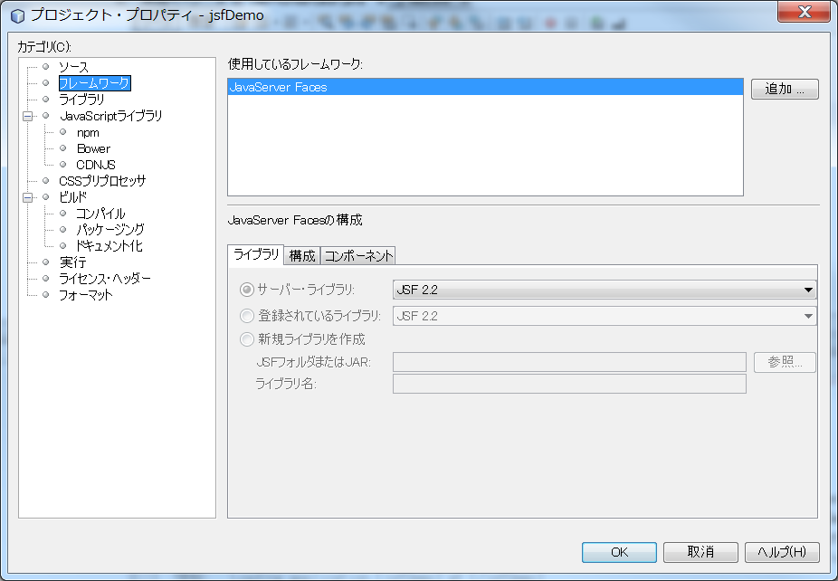

 | 2 | JSFを選択すると、様々なオプションが選択可能になる。

 |  | ① | ライブラリタブ

 |  |  | 「ライブラリ」タブで、プロジェクトがJSF 2.xライブラリにアクセスする方法を指定できます。使用可能なJSFバージョンは、
 |  |  | IDEとGlassFishサーバーのバージョンによって異なります。
 |  |  | デフォルト・オプションでは、サーバー(GlassFishサーバー)に含まれているライブラリを使用します。
 |  |  | ただし、IDEではJSF 2.xライブラリもバンドルされます。
 |  |  | プロジェクトで登録されているライブラリを使用する場合は、「登録されているライブラリ」オプションを選択できます。



 |  | ② | 構成タブ

 |  |  | Facesサーブレットをプロジェクトのデプロイメント・ディスクリプタにどのように登録するかを指定できます。
 |  |  | また、プロジェクトでFaceletsまたはJSPページを使用するかどうかを示すこともできます。
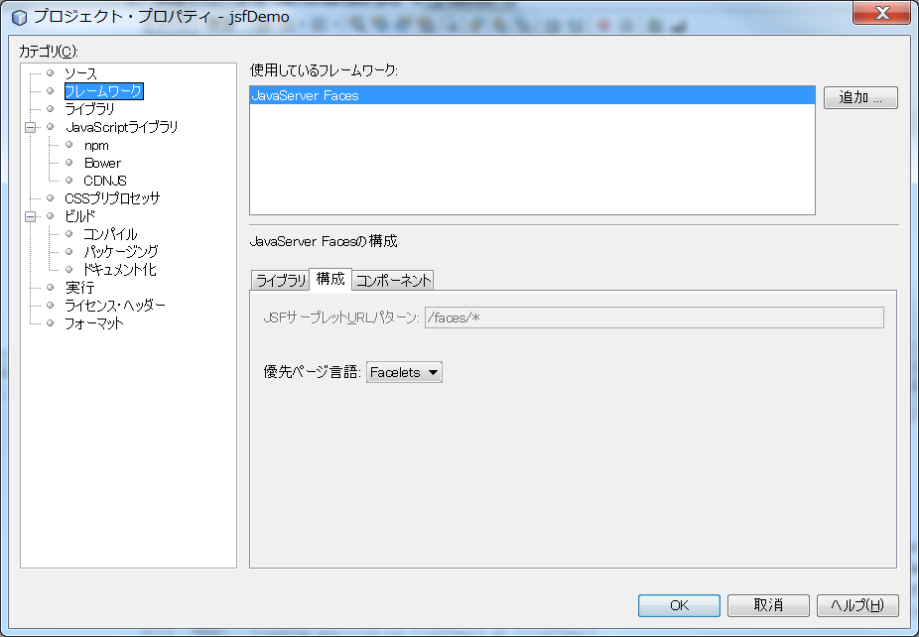

 |  |  | <?xml version="1.0" encoding="UTF-8"?>
 |  |  | <web-app version="3.0" xmlns="http://java.sun.com/xml/ns/javaee" xmlns:xsi="http://www.w3.org/2001/XMLSchema-instance" xsi:schemaLocation="http://java.sun.com/xml/ns/javaee http://java.sun.com/xml/ns/javaee/web-app_3_0.xsd">
 |  |  | <context-param>
 |  |  | <param-name>javax.faces.PROJECT_STAGE</param-name> |  |  |  |  |  |  |  |  |  | PROJECT_STAGEコンテキスト・パラメータのエントリも追加されています。
 |  |  | <param-value>Development</param-value> |  |  |  |  |  |  |  |  |  | このパラメータを「Development」に設定すると、アプリケーションをデバッグ
 |  |  | </context-param> |  |  |  |  |  |  |  |  |  | するときに有用な情報が提供されます。
 |  |  | <servlet>
 |  |  | <servlet-name>Faces Servlet</servlet-name>
 |  |  | <servlet-class>javax.faces.webapp.FacesServlet</servlet-class>
 |  |  | <load-on-startup>1</load-on-startup>
 |  |  | </servlet>
 |  |  | <servlet-mapping>
 |  |  | <servlet-name>Faces Servlet</servlet-name>
 |  |  | <url-pattern>/faces/*</url-pattern>
 |  |  | </servlet-mapping>
 |  |  | <welcome-file-list> |  |  |  |  |  |  |  |  |  | <welcome-file>エントリが1つのみ含まれ、このエントリに'faces/'が含まれている。
 |  |  | <welcome-file>faces/index.xhtml</welcome-file> |  |  |  |  |  |  |  |  |  | これにより、プロジェクトの開始ページ(index.xhtml)が、Facesサーブレットを
 |  |  | <welcome-file>index.xhtml</welcome-file> |  |  |  |  |  |  |  |  |  | 介してブラウザに表示されるようになります
 |  |  | </welcome-file-list> |  |  |  |  |  |  |  |  |  | Faceletsタグ・ライブラリ・コンポーネントが正しくレンダリングされる
 |  |  | </web-app> |  |  |  |  |  |  |  |  |  | ようにするには、この処理が必要です。

 |  |  | 注意 |  | NetBeansで作成すると、<?xml version="1.0" encoding="UTF-8"?>が先頭行に作成され、うまくJSFの処理が走らなかった。
 |  |  |  |  | そのため、先頭行は削除すること。

 |  | ③ | コンポーネント
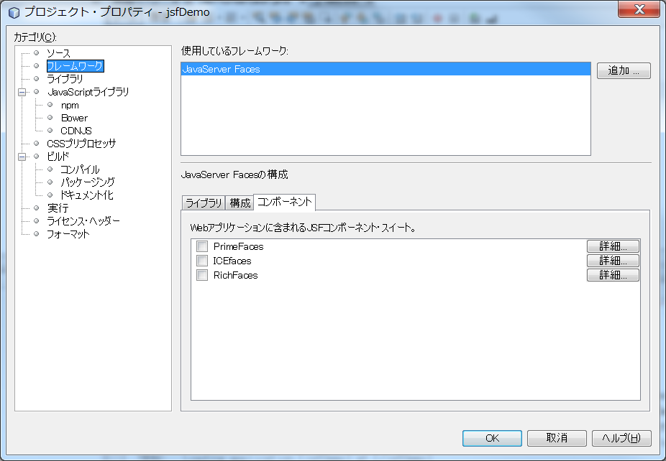

 |  |  | プロジェクトで使用する様々なJSFコンポーネント・スイートを「コンポーネント」タブで簡単に構成することもできます。
 |  |  | コンポーネント・スイートを使用するには、必要なライブラリをダウンロードし、Antライブラリ・マネージャを使用して、
 |  |  | コンポーネント・スイートのライブラリを含む新しいライブラリを作成する必要があります。

● | 管理対象Beanの作成

JSFの管理対象Beanを使用して、ユーザー・データを処理し、リクエスト間でそれを保持することができます。
管理対象Beanは、データの格納に使用できるPOJO (プレーン・オールドJavaオブジェクト)です。
これは、JSFフレームワークを使用してGlassFishサーバーなどのコンテナで管理されます。

1 | 管理対象Beanウィザードの使用

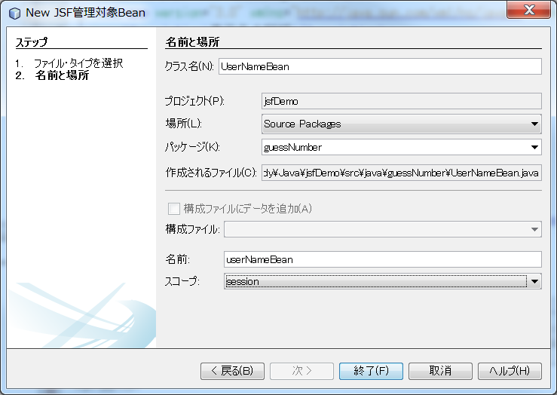
 |  |  |  |  |  |  |  |  |  |  |  |  |  | package guessNumber;

 |  |  |  |  |  |  |  |  |  |  |  |  |  | import javax.faces.bean.ManagedBean;
 |  |  |  |  |  |  |  |  |  |  |  |  |  | import javax.faces.bean.SessionScoped;

 | /**
 | *
 | * @author nbuser
 | */
 | @ManagedBean(name="UserNumberBean") |  |  |  |  |  |  | このアノテーションで、JSF管理対象Beanであると宣言している。
 | @SessionScoped |  |  |  |  |  |  | このBeanのスコープを定義している。
 | public class UserNumberBean {

 |  | /** Creates a new instance of UserNumberBean */
 |  | public UserNumberBean()
 |  | {
 |  | }

 | }

 |  | 参 | スコープ

 |  |  | 1 | deperdent
 |  |  | 2 | application
 |  |  | 3 | request
 |  |  | 4 | session |  |  | Serializableインタフェースの実装が必要。
 |  |  | 5 | conversation
 |  |  | 6 | flow
 |  |  | 7 | view

 |  | 参 | 遅延インスタンス化

 |  |  | eager()属性の値がtrueで、managed-bean-scopeの値がapplicationの場合は、アプリケーションの
 |  |  | 開始時にランタイムがこのクラスをインスタンス化する必要があります。このインスタンス化と
 |  |  | インスタンスの格納は、他のリクエストを処理する前に実行される必要があります。
 |  |  | eagerの値が指定されていないかfalseの場合、またはmanaged-bean-scopeがapplication以外の
 |  |  | 場合は、デフォルトの「遅延」インスタンス化と管理対象Beanのスコープ指定記憶域が生じます。

●ページへの管理対象Beanの接続

1 | index.xhtmlを修正

 | ① | JSF UIコンポーネント

 |  | <h:form>
 |  |  | <h:inputText id="userNumber" size="2" maxlength="2" />
 |  |  | <h:commandButton id="submit" value="submit" />
 |  | </h:form>

 | ② | タグ・ライブラリ名前空間の指定

 |  | <html xmlns="http://www.w3.org/1999/xhtml"
 |  |  | xmlns:h="http://xmlns.jcp.org/jsf/html">

 | ③ | JSF式言語を使用して、UserNumberBeanのuserNumberプロパティをinputTextコンポーネントにバインド

 |  | <h:inputText id="userNumber" size="2" maxlength="2" />
 |  | ↓
 |  | <h:inputText id="userNumber" size="2" maxlength="2" value="#{UserNumberBean.userNumber}" />

 | ④ | action属性の変更

 |  | <h:commandButton id="submit" value="submit" />
 |  | ↓
 |  | <h:commandButton id="submit" value="submit" action="response"/>

 |  | JSFの場合は、commandButtonのaction属性を使用

 |  | JSF 2.xの暗黙的なナビゲーション機能により、宛先のファイルの名前を指定するのみで済みます。ファイル拡張子は不要です。
 |  | JSFランタイムは、responseという名前のファイルを検索します。 リクエスト元のファイル(index.xhtml)で使用されているのと
 |  | 同じファイル拡張子であると想定し、元のファイルと同じディレクトリ内(webrootなど)でresponse.xhtmlファイルを探します。

2 | response.xhtmlの編集

 | ① | JSF UIコンポーネント

 |  | <h:form>
 |  |  | <h:commandButton id="backButton" value="Back"/>
 |  | </h:form>

 | ② | タグ・ライブラリ名前空間の指定

 |  | <html xmlns="http://www.w3.org/1999/xhtml"
 |  |  | xmlns:h="http://xmlns.jcp.org/jsf/html">

 | ③ | actionの追加

 |  | <h:commandButton id="backButton" value="Back" />
 |  | ↓
 |  | <h:commandButton id="backButton" value="Back" action="index" />

 | ④ | エスケープシーケンス

 |  | <h:outputText value="#{UserNumberBean.response}"/>
 |  | ↓
 |  | <h:outputText escape="false" value="#{UserNumberBean.response}"/>

 | ⑤ | prependIdの設定

 |  | <h:form>
 |  | ↓
 |  | <h:form prependId="false">

 |  | JSFは内部IDを適用して、UIコンポーネントをトラックします。
 |  | 現在の例で、レンダリングされたページのソース・コードを調べると、次のように表示されます。

 |  | <form id="j_idt5" name="j_idt5" method="post" action="/jsfDemo/faces/response.xhtml" enctype="application/x-www-form-urlencoded">
 |  | <input type="hidden" name="j_idt5" value="j_idt5" />
 |  | <input id="j_idt5:backButton" type="submit" name="j_idt5:backButton" value="Back" />
 |  | <input type="hidden" name="javax.faces.ViewState" id="javax.faces.ViewState" value="7464469350430442643:-8628336969383888926" autocomplete="off" />
 |  | </form>

 |  | フォーム要素のIDはj_idt5です。 このIDは、フォームに含まれている「戻る」ボタンのIDに付加されます(太字で表示)。
 |  | 「戻る」ボタンは#backButtonスタイル・ルール(stylesheet.cssで定義)に依存するため、JSFのIDが付加されると、このルールが妨げられます。
 |  | これを回避するには、prependIdをfalseに設定します。

Faceletsテンプレートの適用

Faceletsは、JSF2.ｘの標準表示テクノロジになりました。Faceletsは、すべてのJSF UIコンポーネントをサポートする軽量テンプレート
作成フレームワークで、アプリケーション・ビュー用のJSFコンポーネント・ツリーをビルドおよびレンダリングするのに使用される。
また、ユーザが、スタック・トレース・コンポーネント・ツリー、およびスコープ指定された変数を確認できるようにすることで、ELエラー
発生時の開発サポートを提供します。

チュートリアルでこれまで操作してきたindex.xhtmlおよびresponse.xhtmlファイルは、Faceletsページです。 Faceletsページでは、.xhtml
拡張子が使用されます。 また、JSF2.ｘプロジェクトで作業しているため（JSF2.ｘライブラリには、Facelets JARファイルが含まれる）、
ビューではJSFコンポーネント・ツリーを適切にレンダリングできました。

多くのビューを含むプロジェクトの場合、複数のビューの構造及び概観を定着するテンプレート・ファイルを適用することがよく
あります。 アプリケーションでは、リクエストをサービスとするときに、動的に用意されたコンテンツをテンプレート・ファイルに
挿入し、結果をクライアントに送り返します。 このプロジェクトに含まれているビューは２つ（開始ページとレスポンスページ）
のみですが、このビューには重複するコンテンツが多数含まれていることになる。 重複するコンテンツをFaceletsテンプレート
にまとめて、テンプレート・クライアント・ファイルを作成し、開始ページとレスポンス・ページに固有のコンテンツを処理することが
できます。

IDEには、Faceletsテンプレートを作成するためのFaceletsテンプレートウィザードと、テンプレートに依存するファイルを作成するための
Faceleetsテンプレート・クライアント・ウィザードが用意されています。

● | NetBeansでの操作

1 | ファイルの新規作成を選択して、JavaServer FacesカテゴリのFaceletテンプレートを選択する。

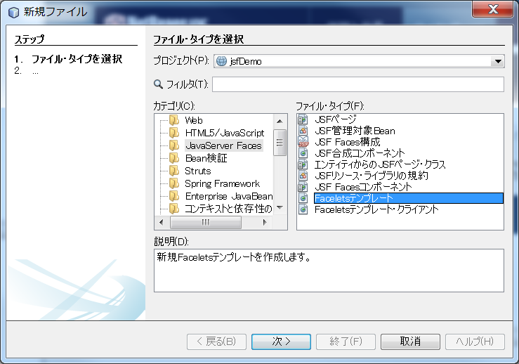

2 | 以下の内容で終了をクリックする。

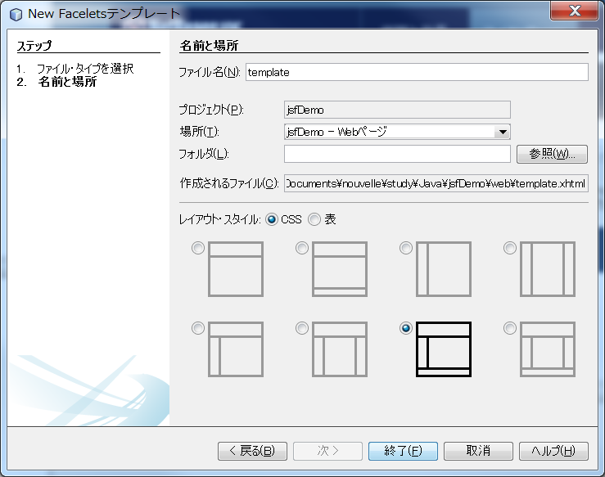

3 | webルートにtemplate.xhtmlファイル、webルート/resouces/css配下にcssLayout.css、default.cssが作成される。

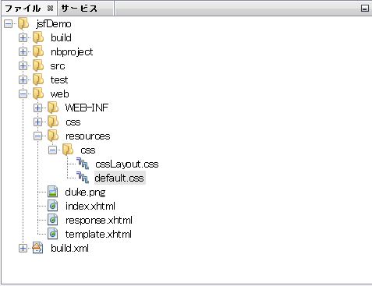
 |  |  |  |  |  |  |  |  |  |  | ※ | この段階ではCSSファイルはresouce配下にあるため、
 |  |  |  |  |  |  |  |  |  |  |  | CSSは適用されていない。
 |  |  |  |  |  |  |  |  |  |  |  | そのため、template.xhtmlにアクセスすると、以下の表示になる。

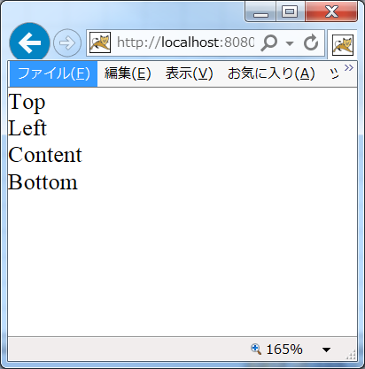

4 | テンプレート・ファイルのマークアップを確認します。次の点を確認します。

 | <?xml version='1.0' encoding='UTF-8' ?>
 | <!DOCTYPE html PUBLIC "-//W3C//DTD XHTML 1.0 Transitional//EN" "http://www.w3.org/TR/xhtml1/DTD/xhtml1-transitional.dtd">
 | <html xmlns="http://www.w3.org/1999/xhtml"
 |  | xmlns:ui="http://xmlns.jcp.org/jsf/facelets" |  |  |  |  |  | ←①Faceleteページと異なり、Faceleteテンプレートでは、ui接頭辞が定義されている。
 |  | xmlns:h="http://xmlns.jcp.org/jsf/html">

 |  | <h:head>
 |  |  | <meta http-equiv="Content-Type" content="text/html; charset=UTF-8" />
 |  |  | <h:outputStylesheet name="./css/default.css"/> |  |  |  |  |  |  |  | ←③作成した新たな２つのCSSファイルを参照しています。
 |  |  | <h:outputStylesheet name="./css/cssLayout.css"/>
 |  |  | <title>Facelets Template</title>
 |  | </h:head>

 |  | <h:body> |  |  |  |  |  | ←②Faceleteページと異なり、Faceleteテンプレートでは、headとbodyにh接頭辞を使っている。
 |  |  |  |  |  |  |  | これにより、ページ全体のコンポーネントツリーが作成されることになります。
 |  |  | <div id="top">
 |  |  |  | <ui:insert name="top">Top</ui:insert> |  |  |  |  | ←④<ui:insert>タグは、選択したレイアウト・スタイルに関連付けられているすべての区画のページ本体で使用されます。
 |  |  | </div> |  |  |  |  |  | それぞれの<ui:insert>タグには、区画を識別するname属性があります。
 |  |  | <div>
 |  |  |  | <div id="left">
 |  |  |  |  | <ui:insert name="left">Left</ui:insert>
 |  |  |  | </div>
 |  |  |  | <div id="content" class="left_content">
 |  |  |  |  | <ui:insert name="content">Content</ui:insert>
 |  |  |  | </div>
 |  |  | </div>
 |  |  | <div id="bottom">
 |  |  |  | <ui:insert name="bottom">Bottom</ui:insert>
 |  |  | </div>
 |  | </h:body>
 | </html>

5 | 開始ページ(index.xhtml)とレスポンスページ(response.xhtml)では、Faceleteテンプレートでは、Contentが異なるのみで、
 | そのため、Top、Left、Bottomは共有できます。

6 | template.xhmltファイルの中身を以下に置き換える。

 | <?xml version='1.0' encoding='UTF-8' ?>
 | <!DOCTYPE html PUBLIC "-//W3C//DTD XHTML 1.0 Transitional//EN" "http://www.w3.org/TR/xhtml1/DTD/xhtml1-transitional.dtd">
 | <html xmlns="http://www.w3.org/1999/xhtml"
 |  | xmlns:ui="http://xmlns.jcp.org/jsf/facelets"
 |  | xmlns:h="http://xmlns.jcp.org/jsf/html">

 |  | <h:head>
 |  |  | <meta http-equiv="Content-Type" content="text/html; charset=UTF-8" />
 |  |  | <link href="css/stylesheet.css" rel="stylesheet" type="text/css" />

 |  |  | <title><ui:insert name="title">Facelets Template</ui:insert></title>
 |  | </h:head>

 |  | <h:body>
 |  |  | <div id="mainContainer">
 |  |  |  | <div id="left" class="subContainer greyBox">
 |  |  |  |  | <ui:insert name="box">Box Content Here</ui:insert>
 |  |  |  | </div>
 |  |  |  | <div id="right" class="subContainer">
 |  |  |  |  | <img src="duke.png" alt="Duke waving" />
 |  |  |  | </div>
 |  |  | </div>
 |  | </h:body>

 | </html>

7 | template.xhtmlファイルの表示は以下になる。
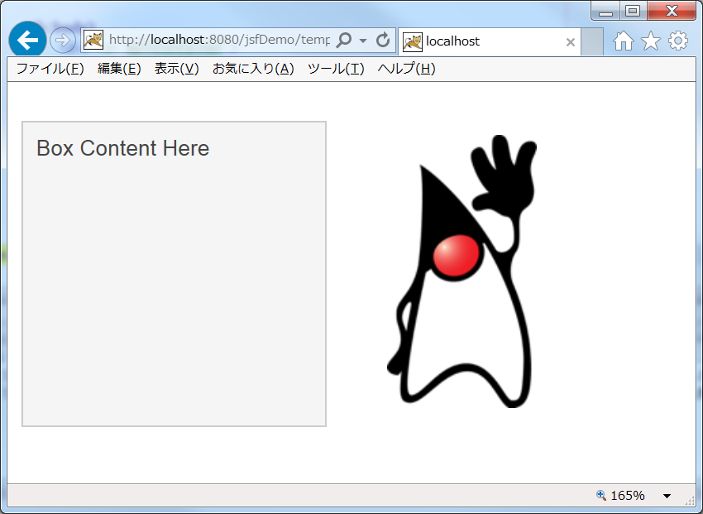

●テンプレート・クライアント・ファイルの作成

1 | JavaServer FacesカテゴリのFaceletsテンプレート・クライアントを選択して、次へをクリックする。

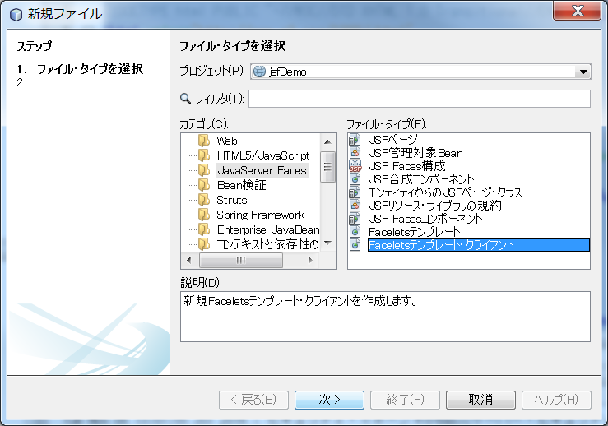

2 | ファイル名にgreetingを入力し、テンプレートにtemplate.xhtmlファイルを選択する。
 | すると生成するセクションに、<ui:insert>タグのnameであるtitleとboxが表示される。
 | 終了をクリックする。

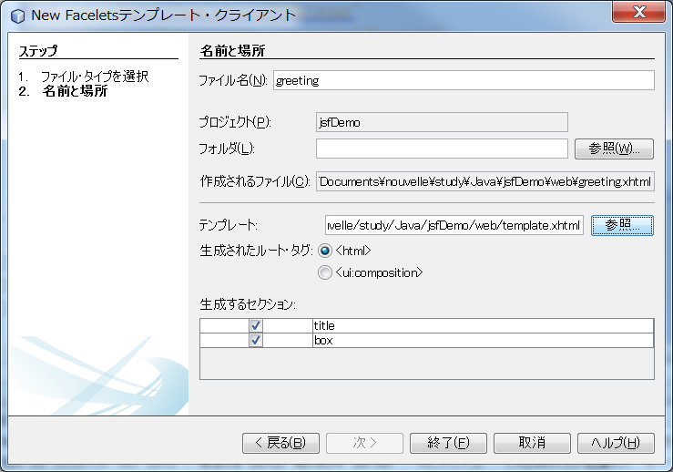

3 | greeting.xhtmlファイルとして、、以下が作成される。

 | <?xml version='1.0' encoding='UTF-8' ?>
 | <!DOCTYPE html PUBLIC "-//W3C//DTD XHTML 1.0 Transitional//EN" "http://www.w3.org/TR/xhtml1/DTD/xhtml1-transitional.dtd">
 | <html xmlns="http://www.w3.org/1999/xhtml"
 |  | xmlns:ui="http://xmlns.jcp.org/jsf/facelets"
 |  | xmlns:h="http://xmlns.jcp.org/jsf/html">

 |  | <body>

 |  |  | <ui:composition template="./template.xhtml"> |  |  |  |  |  |  | ← | Faceleteテンプレートを選択している。

 |  |  |  | <ui:define name="title"> |  |  |  |  |  | ← | <ui:define>タグの間で指定するコンテンツは、テンプレートの対応する名前の<ui:insert>タグの間に挿入されるコンテンツです。
 |  |  |  |  | Greeting
 |  |  |  | </ui:define>

 |  |  |  | <ui:define name="box">
 |  |  |  |  | <h4>Hi, my name is Duke!</h4>

 |  |  |  |  | <h5>I'm thinking of a number
 |  |  |  |  | <br/>
 |  |  |  |  | between
 |  |  |  |  | <span class="highlight">0</span> and
 |  |  |  |  | <span class="highlight">10</span>.</h5>

 |  |  |  |  | <h5>Can you guess it?</h5>

 |  |  |  |  | <h:form>
 |  |  |  |  |  | <h:inputText size="2" maxlength="2" value="#{UserNumberBean.userNumber}" />
 |  |  |  |  |  | <h:commandButton id="submit" value="submit" action="response" />
 |  |  |  |  | </h:form>
 |  |  |  | </ui:define>

 |  |  | </ui:composition>

 |  | </body>
 | </html>

EJB
1 | Java WebカテゴリのJapaアプリケーションプロジェクトを選択する。

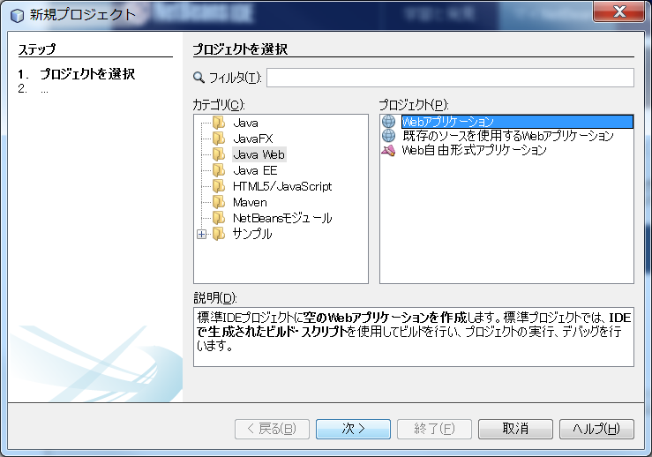

2 | 簡単なEJBサンプルを作成する。

 | /*
 | * To change this license header, choose License Headers in Project Properties.
 | * To change this template file, choose Tools | Templates
 | * and open the template in the editor.
 | */
 | package sample.javaee.ejb;

 | import javax.ejb.Stateless;

 | /**
 | *
 | * @author NVLCLT13
 | */
 | @Stateless |  |  |  | ← | Statelessでクラスをアノテートすると、そのクラスはセッションBeanとして
 | public class HelloEjb { |  |  |  |  | コンテナで管理されるようになる。
 | public void hello() {
 | System.out.println("Hello EJB!!");
 | }
 | }

3 | 簡単なサーブレットを作成する。

 | package sample.javaee.ejb.servlet;

 | import javax.ejb.EJB;
 | import javax.servlet.annotation.WebServlet;
 | import javax.servlet.http.HttpServlet;
 | import javax.servlet.http.HttpServletRequest;
 | import javax.servlet.http.HttpServletResponse;
 | import sample.javaee.ejb.HelloEjb;

 | @WebServlet("/hello") |  |  |  |  |  |  |  | ← | サーブレットとして動作させる。
 | public class HelloEjbServlet extends HttpServlet {

 | @EJB |  |  |  |  |  |  |  | ← | EJBアノテーションを使用することで、セッションBeanのインスタンスをインジェクションできる。
 | private HelloEjb ejb; |  |  |  |  |  |  |  |  | EJBインジェクション用の変数

 | @Override |  |  |  |  |  |  |  | ← | HttpServletクラスのdoGetをオーバーライド
 | protected void doGet(HttpServletRequest req, HttpServletResponse resp) {
 | this.ejb.hello();
 | }
 | }

4 | Web ブラウザで http://localhost:8080/ejb/hello にアクセスする。

5 | GlassFishコンソール出力に以下の内容が出力される。

 | 情報: Hello EJB!!

● | EJBの種類

 | EJBには、セッションBeanとメッセージ駆動Beanの2種類が存在する。

 | 1 | セッションBean

 |  | セッションBeanは基本となるEJBで、トランザクション制御などコンテナが提供するさまざまな機能を
 |  | 利用できる。

 | 2 | メッセージ駆動Bean

 |  | メッセージ駆動BeanはJMSでメッセージを受け取った際の処理を記載することができる。

 | 参考 |  | エンティティBean

 |  |  | 以前のEJBには、「エンティティBean」という種類のBeanがあり、永続化に関する仕組みを提供していた。
 |  |  | しかし、JavaEE7ではその役割をJPAが担っており、EJBからは該当機能が削除されている。 つまり、
 |  |  | EJBはビジネスロジックとしての役割の身になっている。

●セッションBeanの種類

 | 1 | ステートレスセッションBean

 |  | package sample.javaee.ejb;

 |  | import javax.ejb.Stateless;

 |  | @Stateless |  |  |  |  | ← | ステートレスセッションBeanを定義するには、@Statelessアノテーションを
 |  | public class StatelessSessionBean { |  |  |  |  |  | 使用する

 |  |  | public StatelessSessionBean(){ |  |  |  | ← | ステートレスセッションBeanには、publicまたはprotectedの引数なしの
 |  |  |  | ・・・ |  |  |  | コンストラクタが存在しなければならない。
 |  |  | }
 |  |  | ・・・
 |  | }

 |  | ○ライフサイクル

 |  | StatelessSessionBean.java
 |  | package sample.javaee.ejb;

 |  | import javax.ejb.Stateless;

 |  | @Stateless
 |  | public class StatelessSessionBean {

 |  | public void method() {
 |  | System.out.println("StatelessSessionBean hash=" + this.hashCode());
 |  | }
 |  | }

 |  | StatelessSessionBeanServlet.java
 |  | package sample.javaee.ejb.servlet;

 |  | import javax.ejb.EJB;
 |  | import javax.servlet.annotation.WebServlet;
 |  | import javax.servlet.http.HttpServlet;
 |  | import javax.servlet.http.HttpServletRequest;
 |  | import javax.servlet.http.HttpServletResponse;
 |  | import sample.javaee.ejb.StatelessSessionBean;

 |  | @WebServlet("/slsb")
 |  | public class StatelessSessionBeanServlet extends HttpServlet {

 |  | @EJB
 |  | private StatelessSessionBean ejb;

 |  | @Override
 |  | protected void doGet(HttpServletRequest req, HttpServletResponse resp) {
 |  | this.ejb.method();
 |  | }
 |  | }

 |  | 上記プログラムを10回HTTP呼び出しをすると、以下の結果になる。

 |  | GlassFishコンソール出力
 |  | 情報: StatelessSessionBean hash=475599768
 |  | 情報: StatelessSessionBean hash=1797462320
 |  | 情報: StatelessSessionBean hash=1276339794 |  |  |  |  |  |  | ← | 同じインスタンスが呼び出されている。
 |  | 情報: StatelessSessionBean hash=1276339794
 |  | 情報: StatelessSessionBean hash=1797462320 |  |  |  |  |  |  | ← | 以前呼び出したインスタンスと同じインスタンスが再度呼び出されている（再利用されている）
 |  | 情報: StatelessSessionBean hash=1276339794
 |  | 情報: StatelessSessionBean hash=475599768
 |  | 情報: StatelessSessionBean hash=1176949248
 |  | 情報: StatelessSessionBean hash=677901407
 |  | 情報: StatelessSessionBean hash=677901407

 |  | ※ステートレスセッションBean のインスタンスは、以下の要領でコンテナにより管理・運用される。

 |  |  | 1 | ステートレスセッションBean のインスタンスは、コンテナにより管理される。
 |  |  | 2 | ステートレスセッションBeanは、コンテナが管理するメモリ内にプールされる。
 |  |  | 3 | インスタンスの状態として使用中、準備中、使用可能（アクティブ状態）がある。
 |  |  | 4 | アプリケーションがコンテナにインスタンスを要求すると、コンテナがアクティブ状態なセッションBeanを渡す。
 |  |  | 5 | アプリケーションはセッションBeanの使用が完了すると、コンテナに返す（準備中）。
 |  |  | 6 | コンテナは準備中のセッションBeanを、使用可能（アクティブな状態）にする。
 |  |  | 7 | コンテナがどのセッションBeanのインスタンスを渡すかについて、アプリケーションは関与できない。
 |  |  | 8 | つまり、ステートレスセッションBeanは状態を保持することができないセッションBeanになる。

○ | 参考：EJBのインジェクションについて

 |  | @EJB
 |  | private StatelessSessionBean ejb;

 |  | 上記記載によって、ejbにStatelessSessionBeanのインスタンスがインジェクションされる。
 |  | このインジェクションされるインスタンスも状態もインスタンスのアドレスが毎回異なっている。

 |  | 実は@EJBアノテーションで、変数にインジェクションされるインスタンスは、オリジナルのインスタンスではなく、
 |  | プロキシがインジェクションされる。

 |  | つまり、Servlet にインジェクションされているインスタンスは StatelessSessionBean のインスタンスではなく、
 |  | EJB コンテナが動的に作成したプロキシクラスのインスタンスになっている。

 |  | プロキシのメソッドが実行されると、プロキシがプールされている本物のインスタンスを取得し、本来の処理を呼び出している。

